Další
St.vz. 1 |  |  |  |  | 3-18 | 70-80 |  |  | 0-8 | 0-6 | 0-3 | 5-8 | 0-0,08 |  |  |  | 0-0,15 |  |  |  | 0-0,4 |  |  |  | 0-0,2 |  |  |  | 0-0,25
st.vz. 2 |  |  |  |  | 12-25 | 70-80 |  |  | 0-8 | 0-6 | 0-3 | 5-8 | 0,04-0,08 |  |  |  | 0-0,15 |  |  |  | 0-0,4 |  |  |  | 0-0,2 |  |  |  | 0-0,25
 |  |  |  |  |  | plniva |  |  |  |  |  |  | provzdušňovače |  |  |  | plastifikátory |  |  |  | zpomalovače |  |  |  | urychlovače |  |  |  | odolné proti vodě
č.receptury | interní označení | UFI | PCN | ECHA | cement | písek | vápenec | suma | popílek | struska | silika | voda | 1 | 2 | 3 | suma | 1 | 2 | 3 | suma | 1 | 2 | 3 | suma | 1 | 2 | 3 | suma | 1 | 2 | 3 | suma
1 | A1 |  |  |  | 5 | 65 | 6 | 71 | 4 | 3 | 0 | 8 | 0 | 0 | 0 | 0 | 0.05 | 0.01 | 0.02 | 0.08 | 0.05 | 0.025 | 0.25 | 0.325 | 0.02 | 0.02 | 0.03 | 0.07 | 0.1 | 0.1 | 0.02 | 0.22
2 | B2 |  |  |  | 20 | 72 | 4 | 76 | 5 | 5 | 1 | 7 | 0 | 0.02 | 0.03 | 0.05 | 0 | 0.1 | 0.01 | 0.11 | 0 | 0.05 | 0.05 | 0.1 | 0 | 0 | 0 | 0 | 0.05 | 0.1 | 0 | 0.15
3 | C3 |  |  |  | 15 | 60 | 11 | 71 | 3 | 3 | 2 | 6 | 0.02 | 0.02 | 0.02 | 0.06 | 0.14 | 0 | 0 | 0.14 | 0.01 | 0 | 0 | 0.01 | 0.02 | 0.05 | 0 | 0.07 | 0.2 | 0 | 0 | 0.2
4 | A10 |  |  |  | 30 | 40 | 25 | 65 | 4 | 9 | 5 | 10 | 0.1 | 0 | 0 | 0.1 | 0.1 | 0.1 | 0 | 0.2 | 0.5 | 0 | 0 | 0.5 | 0 | 0 | 0 | 0 | 0 | 0 | 0 | 0
6 | B20 |  |  |  | 28 | 45 | 12 | 57 | 9 | 0 | 1 | 12 | 0 | 0.05 | 0 | 0.05 | 0 | 0 | 0.25 | 0.25 | 0 | 0 | 0 | 0 | 0 | 0.25 | 0 | 0.25 | 0 | 0 | 0 | 0
7 | C30 |  |  |  | 17 | 60 | 5 | 65 | 12 | 0 | 4 | 13 | 0 | 0 | 0.02 | 0.02 | 0.5 | 0 | 0 | 0.5 | 0 | 0 | 0 | 0 | 0 | 0 | 0.3 | 0.3 | 0 | 0 | 0 | 0
8 | AS |  |  |  | 12 | 70 | 8 | 78 | 6 | 0 | 1.5 | 14 | 0 | 0 | 0.07 | 0.07 | 0.3 | 0 | 0 | 0.3 | 0 | 0 | 1 | 1 | 0 | 0 | 0 | 0 | 0 | 0 | 0 | 0
9 | AS1 |  |  |  | 6 | 80 | 5 | 85 | 17 | 0 | 1 | 9 | 0 | 0 | 0.09 | 0.09 | 0 | 0 | 1.5 | 1.5 | 0 | 0.05 | 0.05 | 0.1 | 0 | 0 | 0 | 0 | 0 | 0 | 0 | 0
10 | AD |  |  |  | 19 | 70 | 2 | 72 | 5 | 5 | 2.5 | 8 | 0.01 | 0.01 | 0.03 | 0.05 | 0.02 | 0.09 | 0.01 | 0.12 | 0 | 0 | 0 | 0 | 0.05 | 0.02 | 0.04 | 0.11 | 0 | 0 | 0.22 | 0.22
11 | S5 |  |  |  | 35 | 40 | 10 | 50 | 5 | 0 | 0 | 11 | 0.02 | 0 | 0 | 0.02 | 0 | 0.1 | 0 | 0.1 | 0.2 | 0.1 | 0.2 | 0.5 | 0 | 0 | 0 | 0 | 0 | 0 | 0 | 0
12 | S105 |  |  |  | 40 | 40 | 5 | 45 | 15 | 5 | 2 | 15 | 0.1 | 0 | 0 | 0.1 | 0 | 0 | 0.15 | 0.15 | 0 | 0 | 0 | 0 | 0.4 | 0.1 | 0.05 | 0.55 | 0 | 0 | 0 | 0
13 | VD |  |  |  | 12 | 50 | 25 | 75 | 5 | 9 | 0 | 4 | 0 | 0 | 0 | 0 | 0 | 0 | 0.14 | 0.14 | 0 | 0 | 0 | 0 | 0.05 | 0.05 | 0.09 | 0.19 | 0 | 0 | 0 | 0
14 | VDF |  |  |  | 11 | 50 | 20 | 70 | 5 | 12 | 0 | 6 | 0 | 0 | 0 | 0 | 0 | 0 | 0.11 | 0.11 | 0 | 0 | 0 | 0 | 0.06 | 0.09 | 0.08 | 0.23 | 0 | 0 | 0 | 0
15 | THT |  |  |  | 29 | 45 | 10 | 55 | 5 | 6 | 0 | 7 | 0 | 0 | 0 | 0 | 0 | 0.05 | 0.1 | 0.15 | 0 | 0 | 0 | 0 | 0.02 | 0.02 | 0.02 | 0.06 | 0 | 0 | 0 | 0
16 | TNT |  |  |  | 7 | 60 | 30 | 90 | 15 | 17 | 12 | 8 | 0 | 0 | 0 | 0 | 0 | 0.15 | 0 | 0.15 | 0.25 | 0 | 0 | 0.25 | 0 | 0 | 0 | 0 | 0 | 0 | 0 | 0
17 | P20 |  |  |  | 10 | 60 | 5 | 65 | 15 | 15 | 5 | 9 | 0.01 | 0 | 0 | 0.01 | 0 | 0.15 | 0 | 0.15 | 0 | 0 | 0.3 | 0.3 | 0 | 0 | 0 | 0 | 0 | 0 | 0 | 0
18 | F5 |  |  |  | 2 | 60 | 30 | 90 | 20 | 15 | 19 | 21 | 0 | 0 | 0 | 0 | 0 | 0.1 | 0 | 0.1 | 0.7 | 0 | 0 | 0.7 | 0 | 0 | 0 | 0 | 0 | 0 | 0 | 0
19 | P5 |  |  |  | 4 | 70 | 20 | 90 | 20 | 16 | 5 | 17 | 0 | 0 | 0 | 0 | 0 | 0 | 0 | 0 | 0 | 0 | 0.05 | 0.05 | 0 | 0 | 0 | 0 | 0 | 0 | 0 | 0
20 | PLK |  |  |  | 24 | 50 | 15 | 65 | 7 | 2 | 6 | 11 | 0 | 0.2 | 0 | 0.2 | 0 | 0.2 | 0 | 0.2 | 0.1 | 0.1 | 0.1 | 0.3 | 0 | 0 | 0.7 | 0.7 | 0.3 | 0 | 0 | 0.3

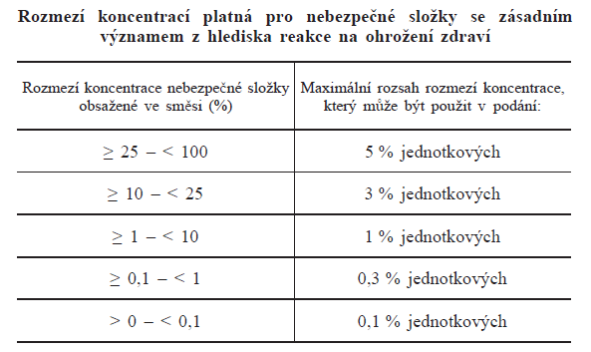
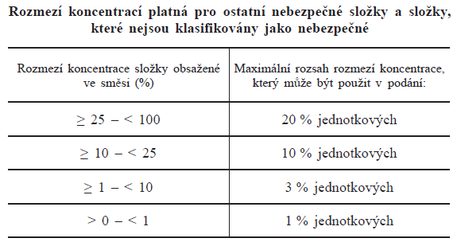
 |  | Cement |  |  |  |  |  |  |  |  |  |  |  |  | ostatní
 |  | a další NLS

